Timeline
Task Name | Início | Término | Duração (dias) | Gráfico de Gantt na Próxima Aba →
Data de Início | 9/21/14 | 9/30/14 | 9
Preparação para Demolição | 10/1/14 | 10/6/14 | 5 | Ou, Clique Aqiu para Criar sua Linha de Tempo no Smartsheet
Demolição | 10/6/14 | 10/24/14 | 18
Escavação | 10/25/14 | 10/29/14 | 4
Concreto | 11/1/14 | 11/13/14 | 12
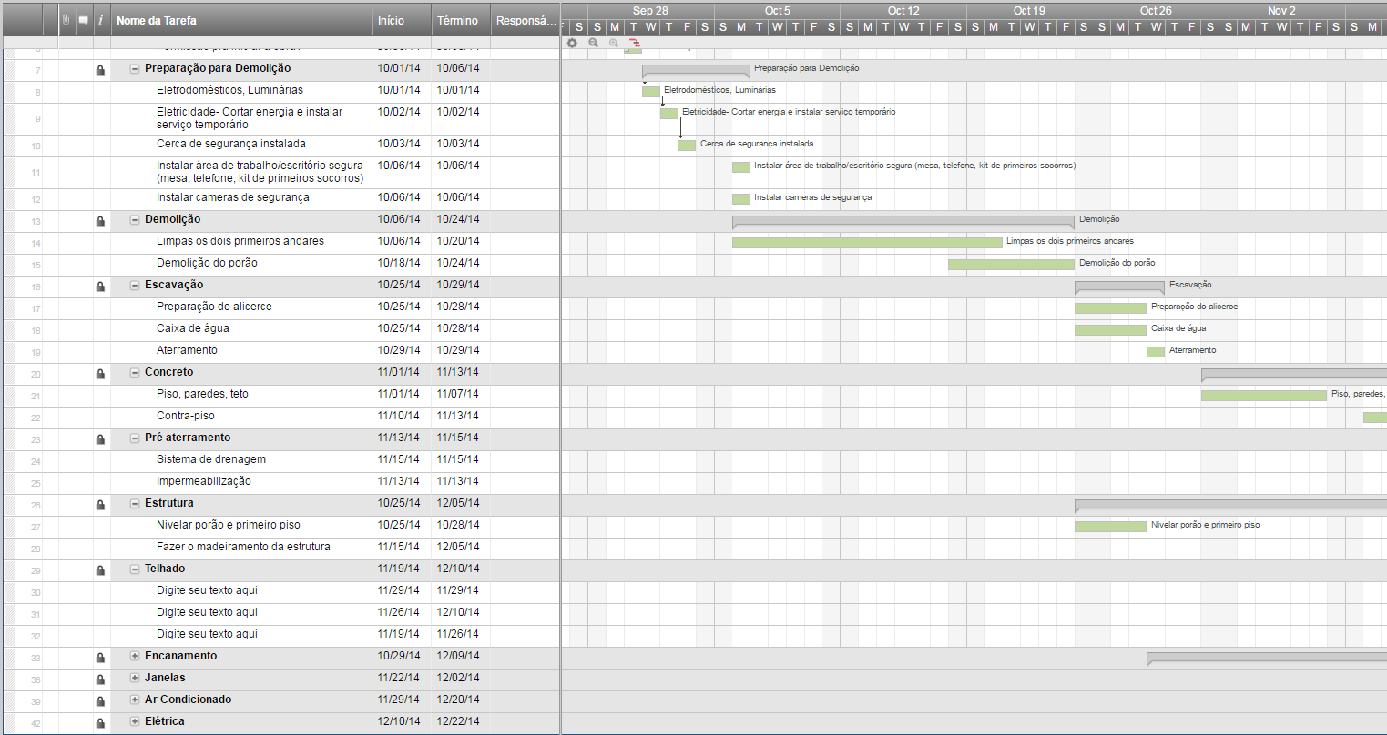
Pré aterramento | 11/13/14 | 11/15/14 | 2
Estrutura | 10/25/14 | 12/5/14 | 41
Telhado | 11/19/14 | 12/10/14 | 21
Encanamento | 10/29/14 | 12/9/14 | 41
Janelas | 11/22/14 | 12/15/14 | 23
Ar Condicionado | 11/29/14 | 12/20/14 | 21
Elétrica | 12/10/14 | 12/22/14 | 12
Insolação térmica | 12/10/14 | 12/15/14 | 5
Paredes | 12/27/14 | 12/30/14 | 3
Pedras da faixada | 12/3/14 | 12/21/14 | 18
Piso da lavanderia | 1/3/15 | 1/23/15 | 20
Piso de madeira | 1/3/15 | 1/17/15 | 14
Azulejos | 1/4/15 | 1/13/15 | 9
Armários | 2/16/15 | 3/11/15 | 23
Encanamento - instalação das pias | 1/19/15 | 3/10/15 | 50
Portas internas | 2/3/15 | 2/14/15 | 11
Acabamento | 1/18/15 | 3/6/15 | 47
Pintura interior | 2/16/15 | 2/23/15 | 7
Balcão da cozinha - granito | 2/25/15 | 3/9/15 | 12
Decks | 2/15/15 | 2/17/15 | 2
Instalar as portas internas | 2/28/15 | 4/14/15 | 45
Eletrodomésticos | 3/21/15 | 3/31/15 | 10
Encanamento | 2/28/15 | 3/10/15 | 10
Eletricidade | 2/28/15 | 3/18/15 | 18
Box dos banheiros | 5/3/15 | 5/13/15 | 10
Porta/Portão da garagem | 5/2/15 | 5/3/15 | 1
Vistoria final | 5/2/15 | 5/5/15 | 3
Últimos detalhes | 5/3/15 | 5/11/15 | 8
Limpeza da casa | 5/9/15 | 5/13/15 | 4

Gantt Chart
 | Start Date | Duration
Data de Início | 9/21/14 | 9
Preparação para Demolição | 10/1/14 | 5
Demolição | 10/6/14 | 18
Escavação | 10/25/14 | 4
Concreto | 11/1/14 | 12
Pré aterramento | 11/13/14 | 2
Estrutura | 10/25/14 | 41
Telhado | 11/19/14 | 21
Encanamento | 10/29/14 | 41
Janelas | 11/22/14 | 23
Ar Condicionado | 11/29/14 | 21
Elétrica | 12/10/14 | 12
Insolação térmica | 12/10/14 | 5
Paredes | 12/27/14 | 3
Pedras da faixada | 12/3/14 | 18
Piso da lavanderia | 1/3/15 | 20
Piso de madeira | 1/3/15 | 14
Azulejos | 1/4/15 | 9
Armários | 2/16/15 | 23
Encanamento - instalação das pias | 1/19/15 | 50
Portas internas | 2/3/15 | 11
Acabamento | 1/18/15 | 47
Pintura interior | 2/16/15 | 7
Balcão da cozinha - granito | 2/25/15 | 12
Decks | 2/15/15 | 2
Instalar as portas internas | 2/28/15 | 45
Eletrodomésticos | 3/21/15 | 10
Encanamento | 2/28/15 | 10
Eletricidade | 2/28/15 | 18
Box dos banheiros | 5/3/15 | 10
Porta/Portão da garagem | 5/2/15 | 1
Vistoria final | 5/2/15 | 3
Últimos detalhes | 5/3/15 | 8
Limpeza da casa | 5/9/15 | 4

